1.IDENTIFICACION
INFORMACIÓN GENERAL |  | INFORMACIÓN DEL ESTUDIO RESPECTIVO
 |  | NODO NÚMERO |  |  |  |  | 15151
 |  | INFORME NÚMERO |  |  |  |  | 1687
CONTRATISTA | UNIÓN TEMPORAL MOVILIDAD 2014 | ORDEN DE TRABAJO No. |  |  |  |  | PROGRAMACION BASICA
 |  | FECHA DE LA ORDEN DE TRABAJO |  |  |  |  | -
 |  | FECHA DE LA TOMA DE INFORMACIÓN |  |  |  |  | 100914
 |  | DÌA DE LA SEMANA
OBJETO DEL CONTRATO | REALIZAR LA TOMA DE INFORMACIÓN DE CAMPO, COMO INSUMO DEL PROGRAMA DE MONITOREO, SEGUIMIENTO Y PLANEACIÓN DEL TRÁNSITO Y EL TRANSPORTE DE BOGOTA D.C | TIPO DE ESTUDIO |  |  |  |  | VOLÚMENES POR TIPO DE VEHÍCULO DISCRIMINANDO CAMIONES
 |  | NOMBRE DEL ARCHIVO |  |  |  |  | 15151_AK_19_X_AC_127_140910_VOL.xlsx
 |  | CÓDIGO DEL ESTUDIO |  |  |  |  | VOL
 |  | LUGAR DE LA TOMA DE INFORMACIÓN
NÚMERO DE CONTRATO | 2072-2013 | COORDENADA X |  |  |  |  | LONGITUD
 |  | COORDENADA Y |  |  |  |  | LATITUD

FECHA DE INICIO DEL CONTRATO | 22-01-2014 | PROFESIONALES RESPONSABLES
 |  | CONSULTOR (DIRECTOR) |  |  |  |  | ING. MSC. SANDRA LUCIA NAVAS TEQUIA
 |  | CONSULTOR (COORDINADOR GENERAL) |  |  |  |  | ING. MSC. LUIS FERNANDO RUBIANO BARRERO
INTERVENTORÍA | UNIVERSIDAD NACIONAL DE COLOMBIA | CONSULTOR (EXPERTO EN TRÁNSITO Y TRANSPORTE) |  |  |  |  | ING. ESP. DIANA PAOLA PARADA
 |  | CONSULTOR (ING ANÀLISIS) |  |  |  |  | ING. JUAN MANUEL VILLAMARÍN
 |  | INTERVENTORÍA (DIRECTOR) |  |  |  |  | ING. MSC. ARTURO ZARATE
 |  | INTERVENTORÍA (ESPECIALISTA) |  |  |  |  | ING. MSC. WILLIAM CASTRO
 |  | INTERVENTORÍA (RESIDENTE) |  |  |  |  | ING. JOSÉ EDWIN TORRES
OBJETO DEL CONTRATO | INTERVENTORÍA TÉCNICA, ADMINISTRATIVA Y FINANCIERA PARA LA TOMA DE INFORMACIÓN DE CAMPO COMO INSUMO DEL PROGRAMA DE MONITOREO, SEGUIMIENTO Y PLANEACIÓN DEL TRÁNSITO Y TRANSPORTE DE BOGOTÁ D.C. | SUPERVISOR SECRETARIA MOVILIDAD |  |  |  |  | ING. FABIAN GONZALEZ

 |  | VERSIONES DEL ESTUDIO
 |  | NÚMERO |  | FECHA | OBSERVACIONES
NÚMERO DE CONTRATO | 2072-2013 | Versión 0 |  | 23/09/2014
 |  | Versión 1
 |  | Versión 2
FECHA DE INICIO DEL CONTRATO | 21-01-2014 | Versión 3

 |  | DESCRIPCIÓN DE LA TOMA DE INFORMACIÓN
 |  | TIPO DE VEHÍCULO | FACTOR DE EQUIVALENCIA | MOVIMIENTOS AFORADOS |  |  | No. DE PERÍODOS | HORA
ESQUEMA |  |  |  | ACCESO | LENTA | RÁPIDA | HORARIO DEL PERÍODO No. 1 | 06:00-09:00
 |  | L | 1 | NORTE | 1 |  | HORARIO DEL PERÍODO No. 2 | 17:00-20:00
 |  | C | 2 | SUR | 2
 |  |  |  | OCCIDENTE | 3 |  | No. DE HORAS TOMADAS | 6
 |  | BT | 2 | ORIENTE | 4 |  | HORARIO DE LA TOMA DE INFORMACIÓN | 06:00-09:00 Y 17:00-20:00
 |  | B | 2 |  |  |  | No. DE EQUIPOS UTILIZADOS | 10
 |  |  |  | OBSERVACIONES DE LA TOMA DE INFORMACIÒN
 |  | AL | 2 | OBSERVACION |  |  |  |  | ACCESO
 |  | AT | 2.5
 |  | BA | 2.5
 |  | ESP | 2
 |  | INT | 2
 |  | C2P | 2.5
 |  | C2G | 2.5
 |  | C3 | 2.5
 |  | C4 | 2.5
 |  | C5 | 2.5
 |  | C6 | 2.5
 |  | >C6 | 2.5
 |  | M | 0.5
 |  | BIC | 0.3

 |  | ANALISIS PUNTUAL
 |  | LA INTERSECCIÓN DE LA AVENIDA CARRERA 19 CON AVENIDA CALLE 127 (AVENIDA RODRIGO LARA BONILLA), ESTÁ UBICADA EN EL NORTE DE LA CIUDAD, EN LA LOCALIDAD DE USAQUÉN. LA AVENIDA CARRERA 19 ESTÁ CONFORMADA POR DOS CALZADAS, UNA POR SENTIDO DE DOS CARRILES CADA UNA, PERMITE LA CIRCULACIÓN EN SENTIDO NORTE-SUR Y VICEVERSA. LA AVENIDA CALLE 127 ESTÁ COMPUESTA POR DOS CALZADAS, UNA POR SENTIDO, DE DOS CARRILES CADA UNA, EL SENTIDO DE CIRCULACIÓN DE ESTA VÍA ES ESTE-OESTE Y VICEVERSA; EL PASO DE ESTA VÍA ES A NIVEL CON LA CARRERA 19. EL VOLUMEN TOTAL AFORADO DURANTE EL DÍA MIÉRCOLES 10 DE SEPTIEMBRE DE 2014 FUE DE 24.674 VEHÍCULOS MIXTOS, COMPUESTOS DE LA SIGUIENTE MANERA: EL 69.1% CORRESPONDEN A VEHÍCULOS LIVIANOS, EL 15,2% MOTOS, EL 12,8% A TRANSPORTE PÚBLICO COLECTIVO (COLECTIVOS, BUSETA / BUSETON, BUSES) Y EL 1,2% A VEHÍCULOS DE CARGA. LOS PERÍODOS DE MÁXIMA DEMANDA SE PRESENTAN ENTRE LAS 07:15:-08:15 Y 17:00-18:00 HORAS. LA HORA PICO TOTAL DE LA INTERSECCIÓN SE REGISTRA ENTRE LAS 07:15:-08:15 HORAS, PERIODO EN EL QUE SE MOVILIZA UN TOTAL DE 4.413 VEHÍCULOS MIXTOS, DE LOS CUALES EL 62,9% CORRESPONDE A VEHÍCULOS LIVIANOS, EL 18,7% MOTOS, EL 15,0% A TRANSPORTE PÚBLICO COLECTIVO, EL 1,9% A TRANSPORTE DE CARGA Y FINALMENTE LAS BICICLETAS CON UNA PARTICIPACIÓN DEL 1,5%.

 |  | REGISTRO FOTOGRÁFICO
 |  | 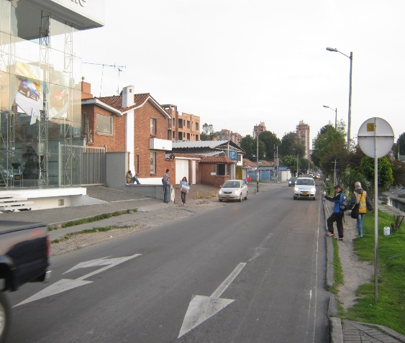 |  |  |  |  | 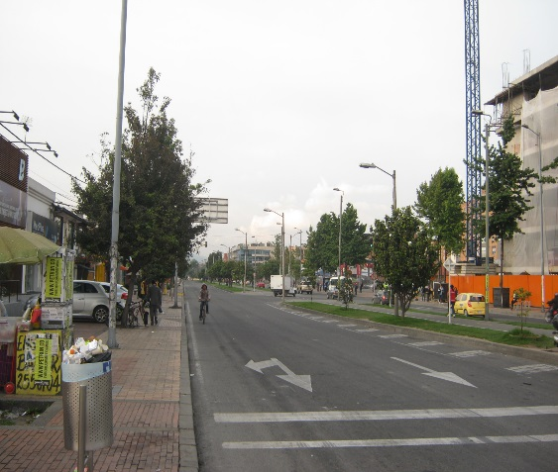

 |  | ACCESO NORTE |  |  |  |  | ACCESO SUR

 |  | 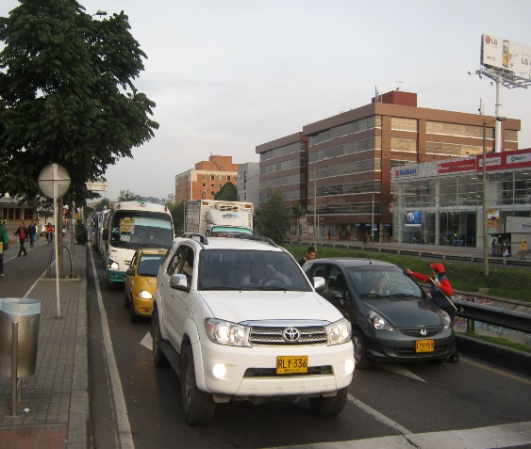 |  |  |  |  | 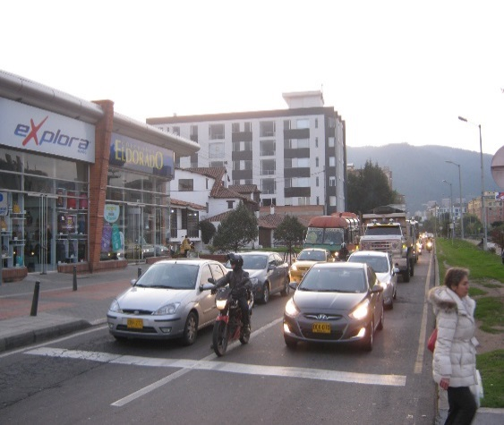

 |  | ACCESO OCCIDENTE |  |  |  |  | ACCESO ORIENTE

